男子D（9.3決定）
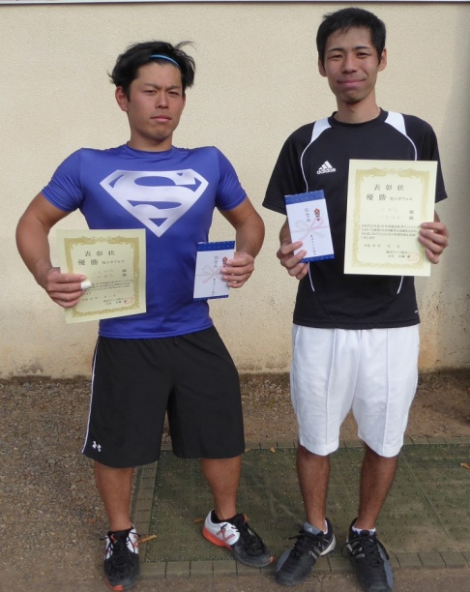
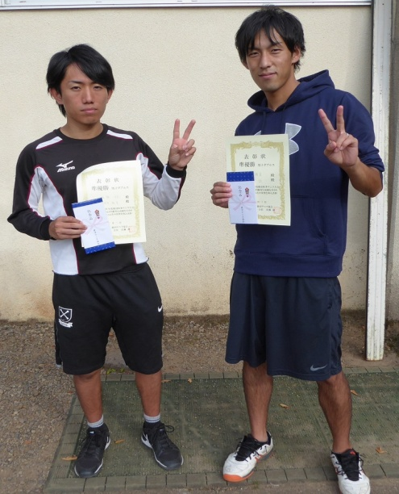
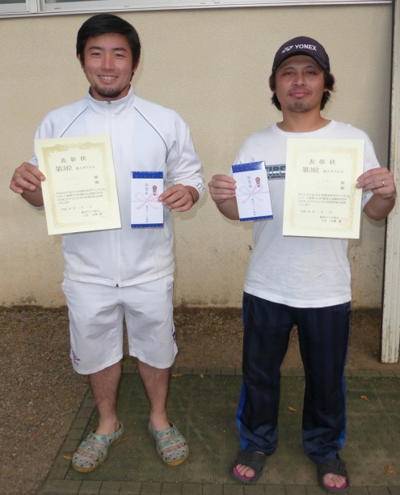
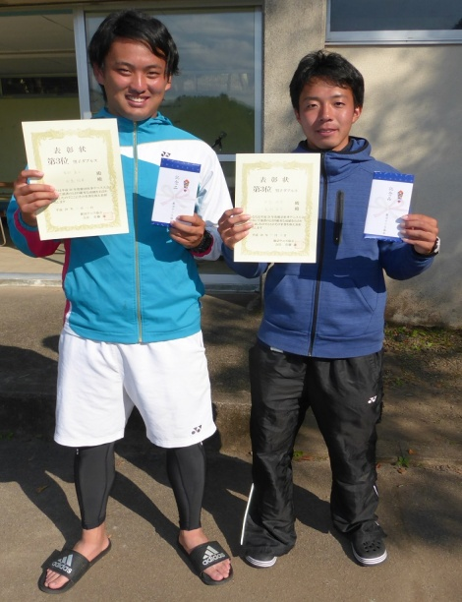
男子ダブルス

コンソレーション
本 戦
①予選ブロックリーグ戦

 |  |  |  | 1 | 石川 智洋 | ・ | 金子 剛士 | ( | chickenhearts | ) |  |  | 第1シード
 |  |  |  |  |  |  |  |  |  |  |  |  |  |  | 6
 |  |  |  | 2 | 西岡 伸悟 |  | 高村 英俊 | ( | D-Staff | ・ | Hinata | ) |  |  | 2
 |  |  |  |  |  |  |  |  |  |  |  |  |  | 6
 |  |  |  | 3 | 大塚 崇之 |  | 岩崎 政美 | ( | フリー | ) |  |  |  | 2 |  | 6
 |  |  |  |  |  |  |  |  |  |  |  |  |  |  |  | 2
 |  |  |  | 4 | bye | ( | bye | )

 |  |  | 不参加 | 5 | 高橋 利通 |  | 高橋 宏幸 | ( | ウィング | ) |  |  | 第８シード
 | 0 |  |  |  |  |  |  |  |  |  |  |  |  |  |  |  | 4
 | 6 |  |  | 6 | 丹 敏亮 |  | 二見 拓哉 | ( | 鹿沼市役所 | ) | 当日エントリー |  |  |  |  |  | 8
 |  |  |  |  |  |  |  |  |  |  |  |  |  |  | 7(7-3）
 |  |  |  | 7 | 阿部 隼也 |  | 宇賀神 慎吾 | ( | chickenhearts | ) |  |  |  |  | 6
 |  |  |  |  |  |  |  |  |  |  |  |  |  | 6 |  | 6
 |  |  |  | 8 | 佐藤 誠 |  | 鈴木 利幸 | ( | フレンド | ) |  |  |  | 3 |  | 4
 |  | 3
 |  | 6 |  | 9 | 依田 克則 |  | 古田土 猛 | ( | ウィング | )
 |  |  |  |  |  |  |  |  |  |  |  |  |  | 2
 |  |  |  | 10 | 安達 照男 |  | 宿島 悟志 | ( | 住友電工 | ) |  |  |  | 6
4 |  |  |  |  |  |  |  |  |  |  |  |  |  |  | 1 |  |  | 8
6 |  |  |  | 11 | 外池 勝次 |  | 大河原 秀之 | ( | 関西ﾍﾟｲﾝﾄ | ・ | ﾃﾞｸｾﾘｱﾙｽﾞ | ) | 第４シード |  | 6 |  |  | 2

 |  |  |  | 12 | 竹澤 佳満 |  | 長岡 大介 | ( | 鹿沼市役所 | ) |  |  | 第３シード
 |  |  |  |  |  |  |  |  |  |  |  |  |  |  | 6
 |  |  |  | 13 | 渡邉 明彦 |  | 篠崎 潤二 | ( | ﾃﾞｸｾﾘｱﾙｽﾞ | ) |  |  |  |  | 3
 |  |  |  |  |  |  |  |  |  |  |  |  |  | 6 |  | 4
 |  |  |  | 14 | 鈴木 淳 |  | 篠江 秀徳 | ( | UITC | ・ | フリー | ) |  | 3 |  | 6

 |  | 1 |  | 15 | 中村 敏彦 |  | 斎藤 勤 | ( | ソイルタッチ | )
 |  | 6 |  |  |  |  |  |  |  |  |  |  |  | 3
 |  |  | 1 | 16 | 高村 直人 |  | 田島 拓実 | ( | ミスレニアス | ・ | フリー | ) |  | 6
 |  |  | 6 |  |  |  |  |  |  |  |  |  |  |  | 6
 |  |  |  | 17 | 照井 栄光 |  | 縄田 晋輔 | ( | UITC | ) |  |  | 第６シード |  | 4 |  | 8
 | 6 |  |  |  |  |  |  |  |  |  |  |  |  |  |  |  | 9(7-1)
 | 4 |  |  | 18 | 阿久津 精一 |  | 宇賀神 文雄 | ( | UITC | )
 |  |  |  |  |  |  |  |  |  |  |  |  |  |  | 6
 |  |  |  | 19 | 村上 浩 |  | 屋代 紀明 | ( | ソイルタッチ | ) |  |  |  |  | 2
 |  | 6
 |  | 4 |  | 20 | 山嵜 哲也 |  | 黒澤 佑馬 | ( | ＫＡＴＡ | ) |  |  |  |  |  | 0
 |  |  |  |  |  |  |  |  |  |  |  |  |  | 1 |  | 6
 |  |  |  | 21 | 鈴木 淳二 |  | 森田 博章 | ( | ﾃﾞｸｾﾘｱﾙｽﾞ | ) |  |  |  | 6 | 1
 |  |  |  |  |  |  |  |  |  |  |  |  |  |  | 6
 |  |  |  | 22 | 照井 隆晃 |  | 斉藤 諒 | ( | 鹿沼市役所 | ) |  |  | 第２シード

 | 【優勝】 |  |  |  |  | 【準優勝】 |  |  |  |  | 【３位】 |  |  |  | 【３位】

女子D（H28.10.9確定）
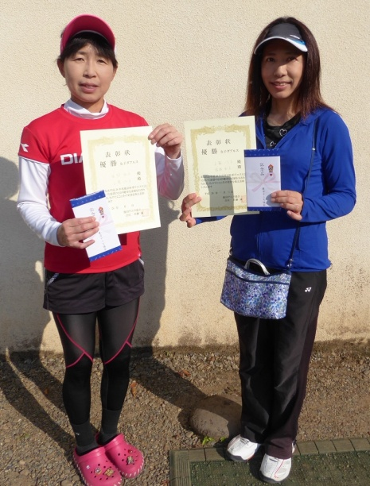
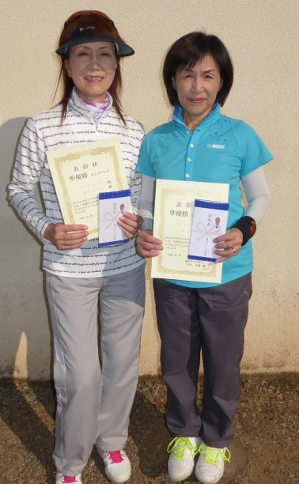
女子ダブルス

①予選ブロックリーグ戦

 |  | ブロック番号 | 1
 |  |  |  |  |  |  |  |  |  | ａ | ｂ | ｃ | d | 順位
第1シード | a | 芳田由紀子 | ・ | 宇賀神睦香 | ( | ウィング | ・ | UITC | ) |  | 6-3 | 3-6 | 6-0 | 2
 | b | 今井 美行 | ・ | 高橋 美喜子 | ( | D-Staff | ・ | フリー | ) | 3-6 |  | 1-6 | 6-2 | 3
 | c | 根本巳代子 | ・ | 松嶋真由美 | ( | ミスレニアス | ・ | ミスレニアス | ) | 6-3 | 6-1 |  | 6-0 | 1
 | d | 青木正枝 | ・ | 石川智恵子 | ( | フレンド | ) |  |  | 0-6 | 2-6 | 0-6 |  | 4

 |  | ブロック番号 | 2
 |  |  |  |  |  |  |  |  |  | ａ | ｂ | ｃ | d | 順位
第2シード | a | 神長聖江 | ・ | 瓦井知子 | ( | フレンド | ) |  |  |  | 4-6 | 0-6 | 3-6 | 4
 | b | 三浦雅子 | ・ | 竹村由美子 | ( | フリー | ) |  |  | 6-4 |  | 4-6 | 2-6 | 3
 | c | 町井 真理子 | ・ | 村上 智子 | ( | ビッグツリー | ・ | ビッグツリー | ) | 6-0 | 6-4 |  | 1-6 | 2
 | d | 山藤いち子 | ・ | 堀越和子 | ( | ユニティ | ・ | RASH | ) | 6-3 | 6-2 | 6-1 |  | 1

②本戦トーナメント

 |  | 根本巳代子 | ・ | 松嶋真由美 | ( | ミスレニアス | ・ | ミスレニアス | ) | 第１ブロック１位

 |  |  |  |  |  |  |  |  |  |  |  |  | 4 | 優勝
 |  |  |  |  |  |  |  |  |  |  |  |  | 8
 |  | 山藤いち子 | ・ | 堀越和子 | ( | ユニティ | ・ | RASH | ) | 第２ブロック１位

 |  |  | 【優勝】 |  |  |  |  | 【準優勝】

